dashboard
Bài Kiểm Tra Số 1

evidence
1.hình 1

 | hình 1

 |  | Nhập ID thư mục cha
 |  | Tên thư mục để trống
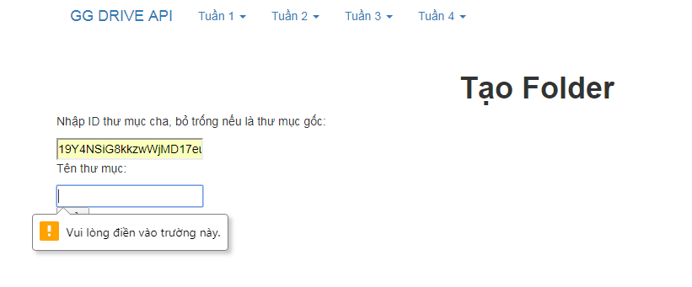

 | hình 2
 |  | Không nhập ID thư mục cha
 |  | Nhập tên thư mục

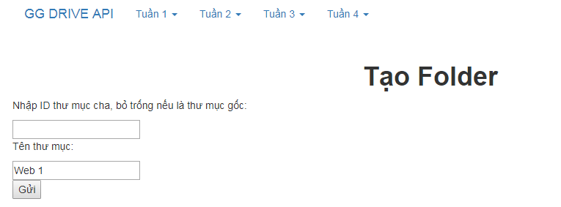
 |  | - ảnh 1

 |  | - ảnh 2

 |  | - ảnh 3

 | hình 3
 |  | - ảnh 1
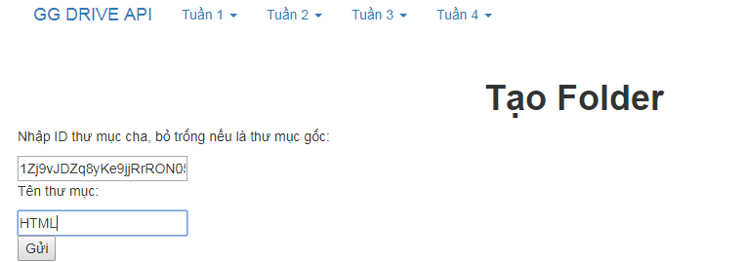

 |  | - ảnh 2

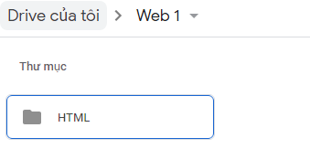
 |  | '- ảnh 3

 | hình 4 | Không nhập ID thư mục cha
 |  | Nhập tên file
 |  | Nhập nội dung
 |  | - ảnh 1
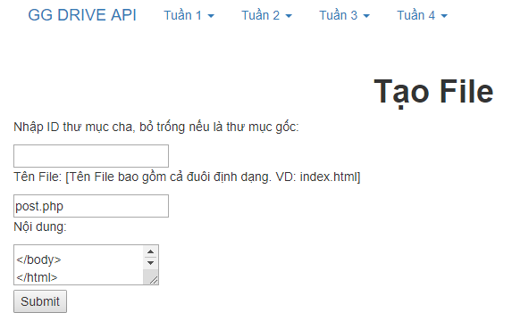

 |  | - ảnh 1 | Không nhập ID thư mục
 |  |  | Không nhập tên file
 |  |  | Nhập nội dung
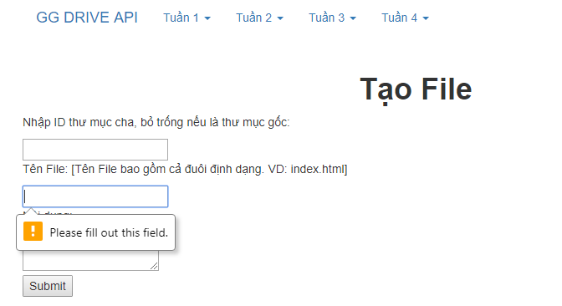

 | Hình 5
 |  |  | Không nhập ID
 |  |  | Nhập tên file không có chấm đuôi
 |  |  | Nhập nội dung
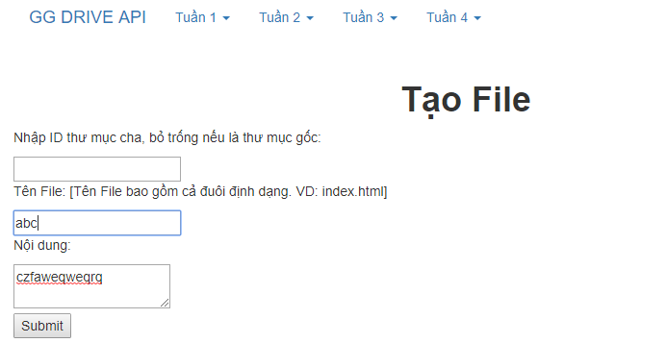
 |  | - ảnh

